เงินลูกเสือ
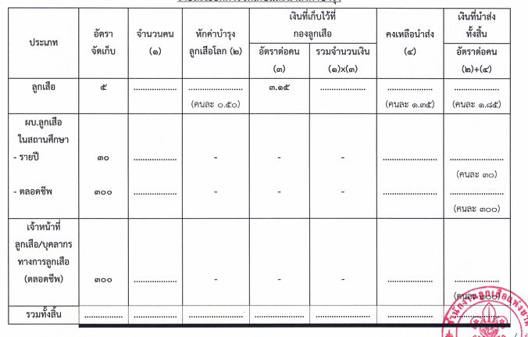
ผอ. | ตลอดชีพ
แก้ว | ตลอดชีพ
กาญ | ตลอดชีพ
สรคม | ตลอดชีพ
ส้ม | ตลอดชีพ
ใหม่ | ตลอดชีพ
แจ๊ก | ตลอดชีพ
ภาม | รายปี
เดียร์ | รายปี
ตง | รายปี
หน่อย | รายปี
นิค | รายปี
พร | รายปี
ตุ๊ก | รายปี

ประเภท | อัตราจัดเก็บ | จำนวนคน(1) | หักค่าบำรุงลูกเสือโลก(2) | เงินที่เก็บไว้ที่กองลูกเสือ |  | คงเหลือนำส่ง(4) | เงินที่นำส่งทั้งสิ้น
 |  |  |  | อัตราต่อคน(3) | รวมจำนวนเงิน(1)x(3) |  | อัตราต่อคน(2)+(4) |  | จัดเก็บทั้งหมด | ตรวจสอบ
ลูกเสือ | 5 | 172 | 86.00 | 3.15 | 541.80 | 232.20 | 318.20 |  | 860.00 | 860.00
ผบ.ลูกเสือ |  |  |  |  |  |  |  |  | 0.00 | 0.00
รายปี | 30 | 7 | 0 | 0 | 0 | 0 | 210 |  | 210.00 | 210.00
ตลอดชีพ | 300 | 0 | 0 | 0 | 0 | 0 | 0 |  | 0.00 | 0.00
เจ้าหน้าที่ลูกเสือ/บุคลากรทางการลูกเสือ(ตลอดชีพ) | 300 | 0 | 0 | 0 | 0 | 0 | 0 |  | 0.00 | 0.00
รวมทั้งสิ้น | - | 179 | 86 | - | 541.8 | 232.2 | 528.2 | รวม | 1,070.00 | 1,070.00

